상품제안서
칼라돗자리170x180캠핑매트 | 상품코드: F25853

 |  |  |  |  |  |  | 02-412-0044 | www.easy1.co.kr
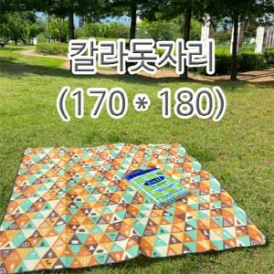

【상세/제작정보】 | 기본수량 미만 주문시 인쇄비용 추가 실크인쇄(가방 뒷면) 기본인쇄 사이즈 15cm x 10cm

【인쇄/포장옵션】 | 실크 / 포장불가능

【공급단가】 | 수량 | 200~ | 500~ | 1,000~ | 3,000~ | 5,000~
*VAT별도 | 단가 | 4,020원 | 3,950원 | 3,850원 | 3,780원 | 3,680원

【상품 URL】 | https://easy1.co.kr:443/src/goods_detail.php?gdno=25853

